GTS
搭环境
1. SDK, 设置相关环境变量
2. 参考SOMC confluence. SOMC有一个authentication key.
http://confluence.sonymobile.net/pages/viewpage.action?spaceKey=2018SWPJ&title=Tama2.0+-+GTS+new+requirement+and+workaround
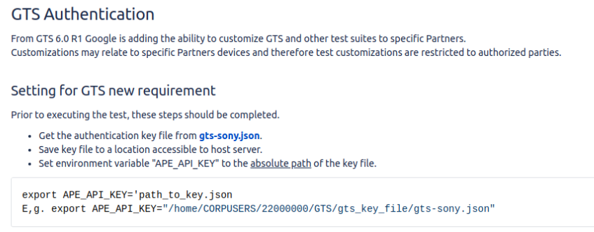

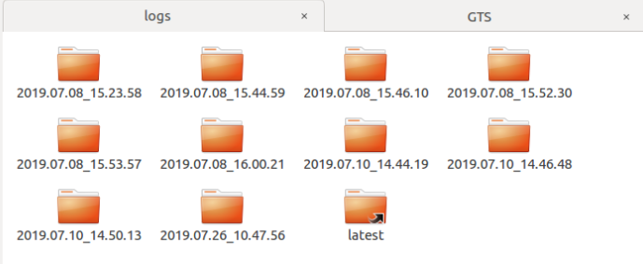
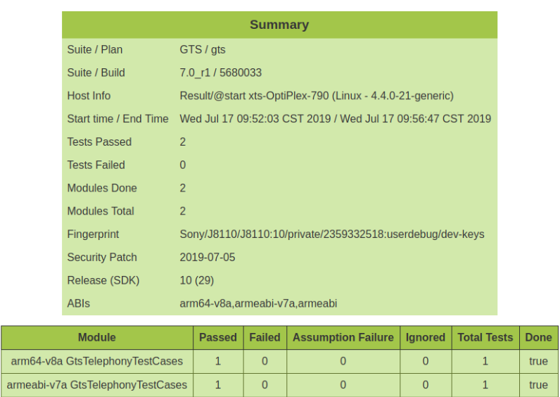
3. 下载GTS测试包， 根据JIML里面的描述下载对应版本的GTS包，如果测试的比较老，我们也可以测试最新版是否复现。
http://confluence.sonymobile.net/display/STS/GTS+-+Package
-GTS包结构

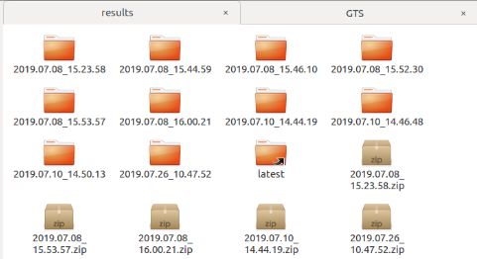

- Notice：虽然GTS测试提供了log, 但是我推荐还是用adb logcat -b all来抓log分析，因为GTS自带的log信息是不全的。

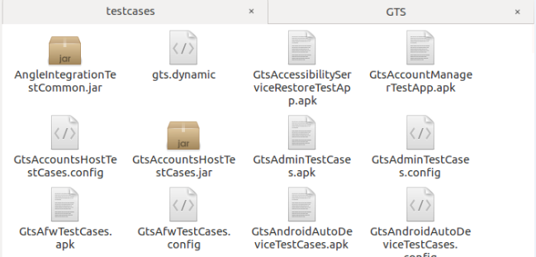

4. 测试的电脑需要能翻墙，不然GTS pre-check的就会失败了 *重要

跑case

TELE负责的模块

反编译
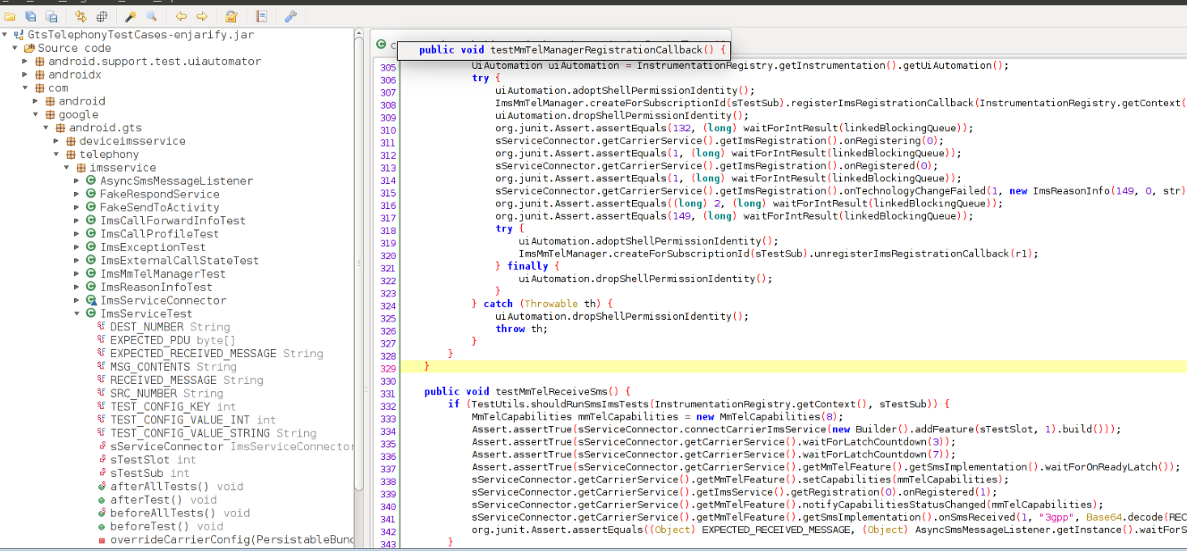
反编译Test APK
因为GTS的测试没有源码，跟CTS不同，所以我们需要反编译相关的APK，来确定这个test case具体测试的是什么。
1. 使用enjarify反编译出jar, 生成xxx-enjarify.jar.
./enjarify.sh ../../testcase/GtsTelephonyTestCase.apk

2. jadx 选择刚刚反编译出来的jar来看具体的java code.
cd jadx/dl/bin/
./jarx-gui

JIML-152977
JIML-152977 问题分析
1. 分析Error msg:
Failed case是 testMmTelReceiveSms, 失败的原因是不是check失败而是超时。

2. 查看反编译出来的java code.
超时为70s

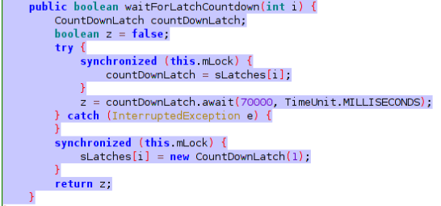

3. 分析waitForLatchCountDown 0/3/7 什么时候count down.

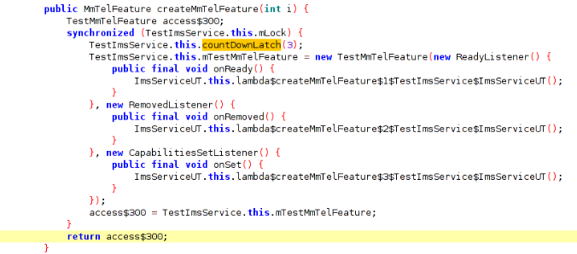

4. 在count down点的tele framework里面加log，确定 0/3/7 哪个超时了。
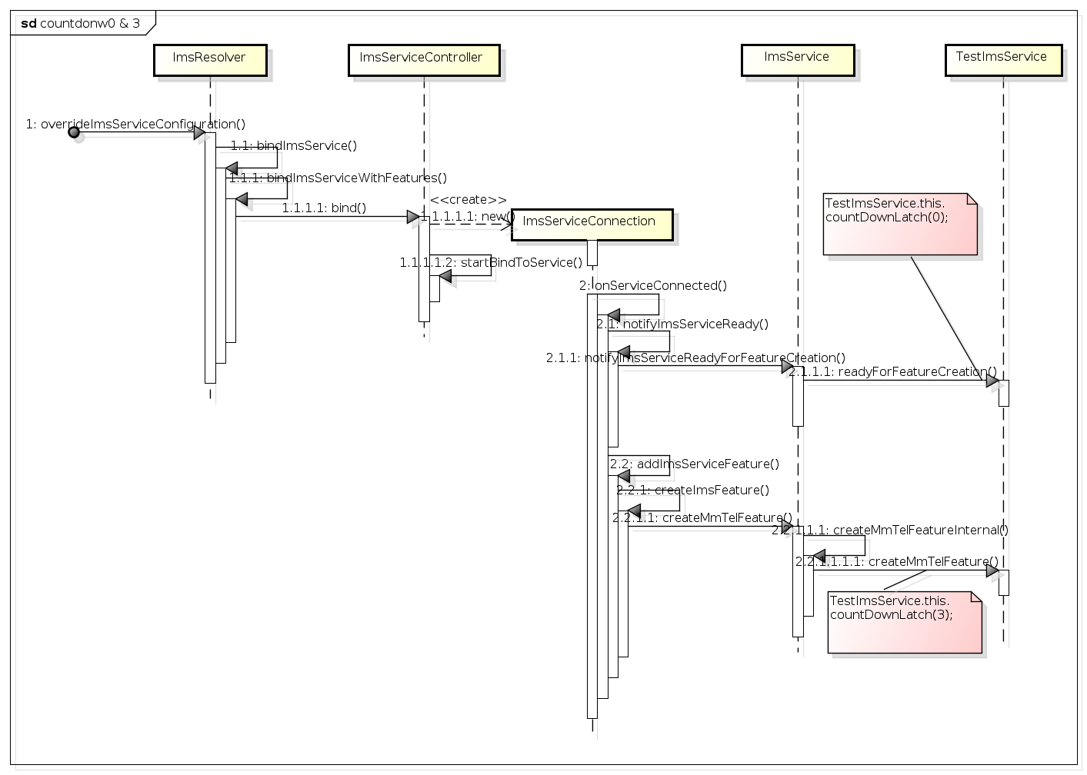

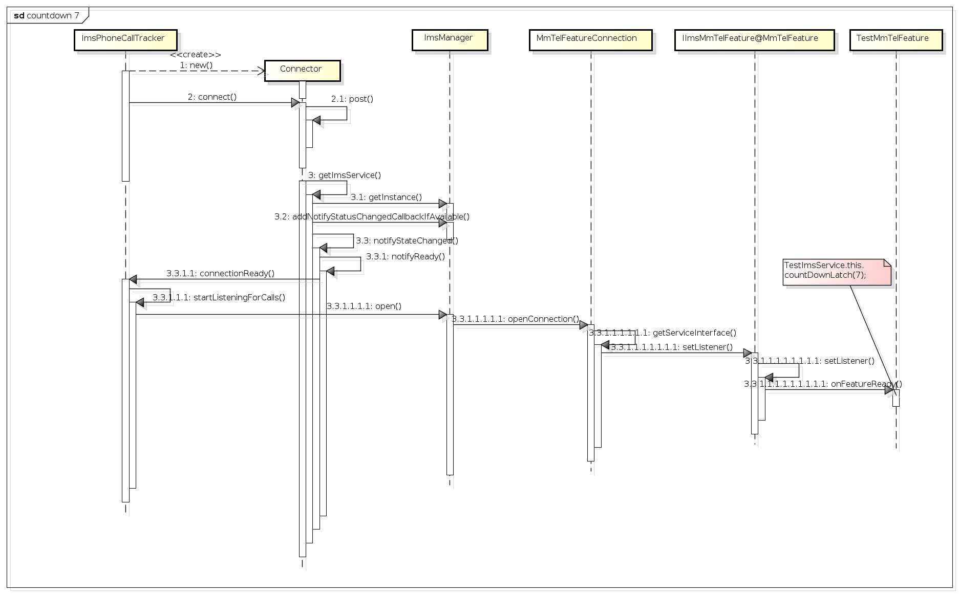

5. 测试发现 fail 在7这里，测试过程中3.3 notifyStateChange没有调用导致。
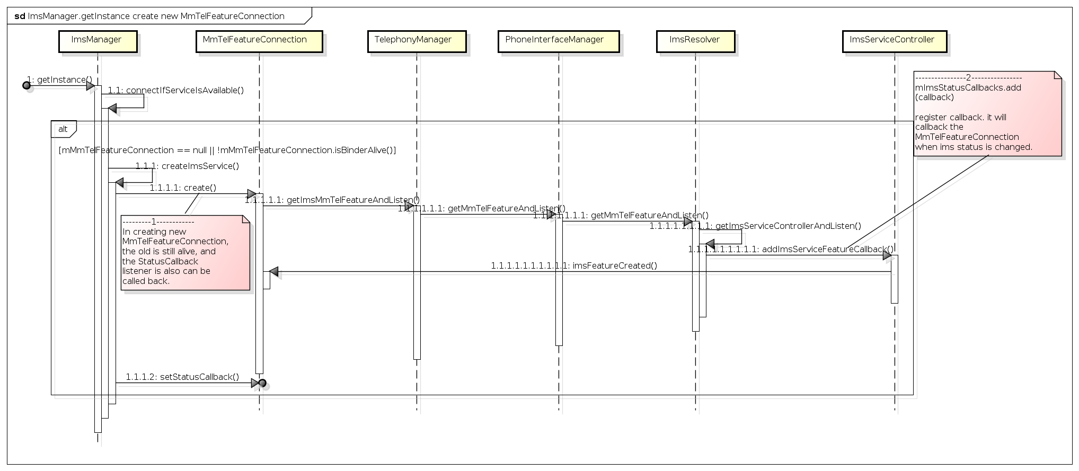

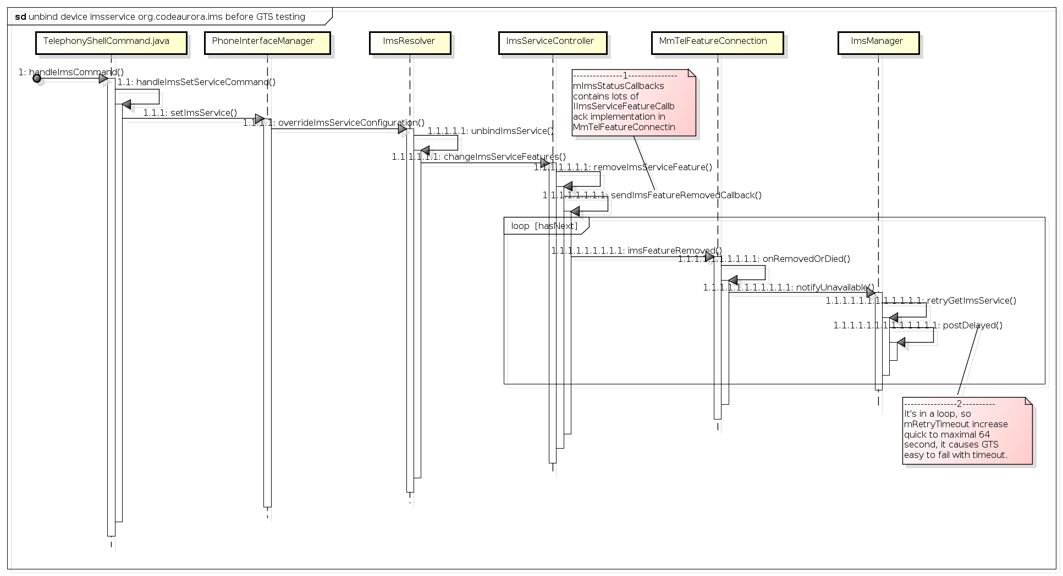

6. 调查发现是因为retryGetImsService delay的时间过长导致timeout.

500

6

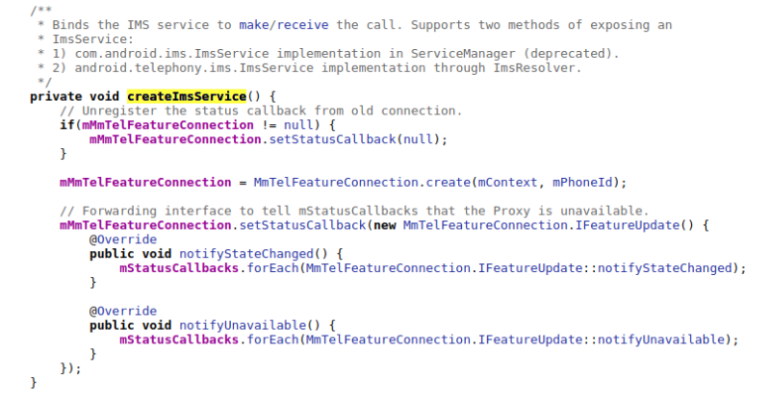

因为在定位问题的过程中，不断的加入debug log，所以我们在解决GTS问题的时候，一定要在本地build，以便快速的加log，重新测试，如果用jenkins的话，一天可能只能测试一次。

